상품제안서
KF94 코로나감염예방키트 (밀봉인쇄마스크) | 상품코드: F18531

 |  |  |  |  |  |  | 02-412-0044 | www.easy1.co.kr
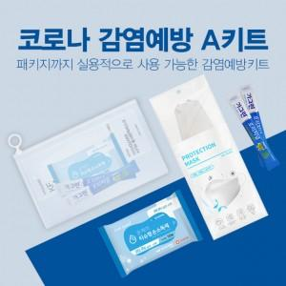 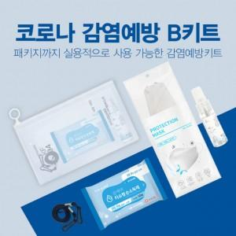 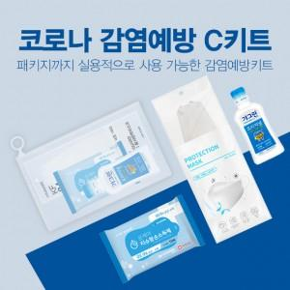

【상세/제작정보】 | KF94마스크 인쇄 후 밀봉포장된 5종 감염예방키트

【인쇄/포장옵션】 | 실크, 풀칼라 / 지퍼백포장

【공급단가】 | 수량 | 500~ | 1,000~ | 3,000~ | 5,000~ | 10,000~
*VAT별도 | A 키트 | 2,660원 | 2,560원 | 2,470원 | 2,370원 | 2,280원
 | B 키트 | 4,060원 | 3,910원 | 3,770원 | 3,620원 | 3,480원
 | C 키트 | 3,500원 | 3,370원 | 3,250원 | 3,120원 | 3,000원

【상품 URL】 | https://easy1.co.kr:443/src/goods_detail.php?gdno=18531

